Plano de Teste



Capacitação de Teste de Software by Viv

Plano de Teste Simplificado
Projeto: | <Nome do Projeto>
Sistema: | <Nome do sistema>
Data: | 2023-11-23
Analista de Teste Resp.: | <seu nome>

Resumo do Software:

Requisitos Comtemplados: | <Caminho da lista de requisitos>

Metodologia utilizada: | descrição

Níveis de Teste aplicado: | listar níveis

Técnicas de Teste aplicado: | listar técnicas

Observações Gerais do Plano:

Casos de Teste
Capacitação de Teste de Software by Viv

Escrita de Casos de Teste

CN | CT | Caso de Teste (Exemplo) | Pré-Requisitos | Complexidade
1 | 1 | Tela inicial do login | *Ter o endereço do link do site para efetuar o login; *Ter um login válido. | simples
Passo |  | Ação | Resultado Esperado | Passou
Exemplo
1 |  | Entrar no link do sistema que se encontra nos pré-requisitos. | O site do sistema deve abrir corretamente.
2 |  | Verificar layout da tela. | O layout deve estar de acordo com o protótipo anexo.
3 |  | Verificar opção alternativa. | Deve ter alguma opção alternativa caso o usuário tenha esquecido a senha.

CN | CT | Caso de Teste (Exemplo) | Pré-Requisitos | Complexidade
2 | 1 | <Caso de teste 1> |  | Médio
Passo |  | Ação | Resultado Esperado | Passou
1 |  | Entrar no link do sistema que se encontra nos pré-requisitos. | O site do sistema deve abrir corretamente.

CN | CT | Caso de Teste (Exemplo) | Pré-Requisitos | Complexidade
 |  |  |  | Complexo
Passo |  | Ação | Resultado Esperado | Passou

Cadastro de Bugs
Capacitação de Teste de Software by Viv

Cadastro de Bugs

Exemplo
ID do Bug | Título do Bug | ID do Bug | Título do Bug | ID do Bug | Título do Bug | ID do Bug | Título do Bug
0001 | Não efetua o carregamento da tela de login corretamente | 0002 |  | 0003 |  | 0004
Descrição |  | Descrição |  | Descrição |  | Descrição
Ao tentarmos entrar na tela inicial de login a mesma não é carregada conforme consta no protótipo disponibilizado nos documentos: as cores não são as que cosntam no protótipo, o loguin do emrpesa não aparece e o campo de usuário já vem com um nome default escrito que não deveria estar lá.
Passos para reproduzir |  | Passos para reproduzir |  | Passos para reproduzir |  | Passos para reproduzir
1 | Carregar o site do sistema no link xxxx; | 1 |  | 1 |  | 1
2 | Esperar carregar a tela totalmente; | 2 |  | 2 |  | 2
3 | Verificar layout de cores; | 3 |  | 3 |  | 3
4 | Verificar itens conforme protótipo. | 4 |  | 4 |  | 4

Informações adicionais |  | Informações adicionais |  | Informações adicionais |  | Informações adicionais
Anexo imagem da tela com o erro. Anexo documento de protótipo da tela.

Atribuído: | <Desenvolvedor específico ou líder> | Atribuído: | <Desenvolvedor específico ou líder> | Atribuído: | <Desenvolvedor específico ou líder> | Atribuído: | <Desenvolvedor específico ou líder>

Classificação do Bug: |  | Classificação do Bug: |  | Classificação do Bug: |  | Classificação do Bug:
Severidade: | alta | Severidade: |  | Severidade: |  | Severidade:
Prioridade: | alta | Prioridade: |  | Prioridade: |  | Prioridade:
CT relacio.: | 1.1 | CT relacio.: |  | CT relacio.: |  | CT relacio.:

STATUS: | 1 | STATUS: | 1 | STATUS: | 1 | STATUS: | 1

O bug foi resolvido e fechado, importante identificar e classificar a causa raiz! |  | O bug foi resolvido e fechado, importante identificar e classificar a causa raiz! |  | O bug foi resolvido e fechado, importante identificar e classificar a causa raiz! |  | O bug foi resolvido e fechado, importante identificar e classificar a causa raiz!
Causa Raiz: | 6 | Causa Raiz: | 6 | Causa Raiz: | 6 | Causa Raiz: | 6

Ciclo de Vida Bug
Capacitação de Teste de Software by Viv

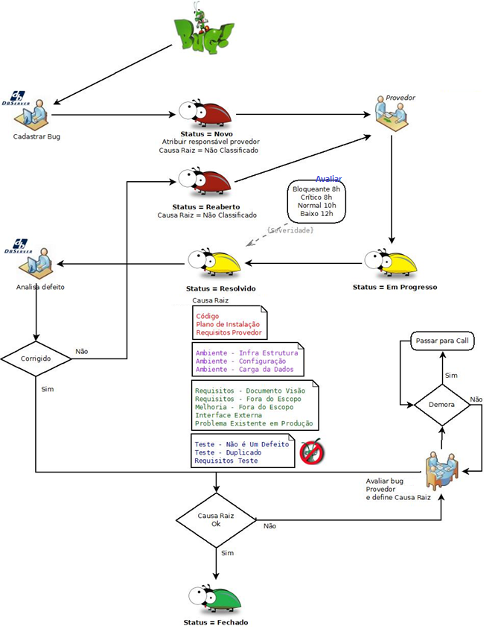
Exemplo
Ciclo de Vida Báscio Formal de Bugs
 | Status:
 | Novo (aberto)
 | Em progresso
 | Reaberto
 | Resolvido
 | Fechado

 | Causa Raiz:
 | Código
 | Especificação
 | Ambiente
 | Requisito
 | Teste
 | Não especificado

